Sơ đồ ghế ngồi
U |  |  |  |  |  |  | U-3 |  | U-4 |  | U-5 |  | U-6 |  | U-7 |  | U-8 |  | U-9 |  | U-10 |  | U-11 |  | U |  |  |  | U | U-12 |  | U-T13 |  | U-14 |  | U-15 |  | U-16 |  | U-17 | U-18 | U-19 | U-20 |  |  | U | suat 1 | suat 2
T |  |  |  |  |  |  | T-3 |  | T-4 |  | T-5 |  | T-6 |  | T-7 |  | T-8 |  | T-9 |  | T-10 |  | T-11 |  | T |  |  |  | T | T-12 |  | T-13 |  | T-14 |  | T-15 |  | T-16 |  | T-17 | T-18 | T-19 | T-20 |  |  | T
S |  |  |  |  |  |  | S-3 |  | S-4 |  | S-5 |  | S-6 |  | S-7 |  | S-8 |  | S-9 |  | S-10 |  | S-11 |  | S |  |  |  | S | S-12 |  | S-13 |  | S-14 |  | S-15 |  | S-16 |  | S-17 | S-18 | S-19 | S-20 |  |  | S
R |  |  |  |  |  |  | R-3 |  | R-4 |  | R-5 |  | R-6 |  | R-7 |  | R-8 |  | R-9 |  | R-10 |  | R-11 |  | R |  | ph 1 |  | R | R-12 |  | R-13 |  | R-14 |  | R-15 |  | R-16 |  | R-17 | R-18 | R-19 | R-20 | R-21 |  | R | 18 | 18
Q |  |  |  |  |  |  | Q-3 |  | Q-4 |  | Q-5 |  | Q-6 |  | Q-7 |  | Q-8 |  | Q-9 |  | Q-10 |  | Q-11 |  | Q |  | ph 2 |  | Q | Q-12 |  | Q-13 |  | Q-14 |  | Q-15 |  | Q-16 |  | Q-17 | Q-18 | Q-19 | Q-20 | Q-21 | Q-22 | Q | 20 | 22
P |  | P-1 |  | P-2 |  |  | P-3 |  | P-4 |  | P-5 |  | P-6 |  | P-7 |  | P-8 |  | P-9 |  | P-10 |  | P-11 |  | P |  | ph 3 |  | P | P-12 |  | P-13 |  | P-14 |  | P-15 |  | P-16 |  | P-17 | P-18 | P-19 | P-20 | P-21 | P-22 | P | 18 | 18
O |  | O-1 |  | O-2 |  |  | O-3 |  | O-4 |  | O-5 |  | O-6 |  | O-7 |  | O-8 |  | O-9 |  | O-10 |  | O-11 |  | O |  | ph 4 |  | O | O-12 |  | O-13 |  | O-14 |  | O-15 |  | O-16 |  | O-17 | O-18 | O-19 | O-20 | O-21 | O-22 | O | 21 | 22
N |  | N-1 |  | N-2 |  |  | N-3 |  | N-4 |  | N-5 |  | N-6 |  | N-7 |  | N-8 |  | N-9 |  | N-10 |  | N-11 |  | N |  | ph 5 |  | N | N-12 |  | N-13 |  | N-14 |  | N-15 |  | N-16 |  | N-17 | N-18 | N-19 | N-20 | N-21 | N-22 | N | 19 | 18
M |  | M-1 |  | M-2 |  |  | M-3 |  | M-4 |  | M-5 |  | M-6 |  | M-7 |  | M-8 |  | M-9 |  | M-10 |  | M-11 |  | M |  | ph 6 |  | M | M-12 |  | M-13 |  | M-14 |  | M-15 |  | M-16 |  | M-17 | M-18 | M-19 | M-20 | M21 | M-22 | M | 20 | 22
L |  |  |  | L-2 |  |  | L-3 |  | L-4 |  | L-5 |  | L-6 |  | L-7 |  | L-8 |  | L-9 |  | L-10 |  | L-11 |  | L |  | ph 7 |  | L | L-12 |  | L-13 |  | L-14 |  | L-15 |  | L-16 |  | L-17 | L-18 | L-19 | L-20 | L-21 |  | L | 18 | 18
K |  |  |  |  |  |  | K-3 |  | K-4 |  | K-5 |  | K-6 |  | K-7 |  | K-8 |  | K-9 |  | K-10 |  | K-11 |  | K |  | ph 8 |  | K | K-12 |  | K-13 |  | K-14 |  | K-15 |  | K-16 |  | K-17 | K-18 | K-19 | K-20 |  |  | K | 18 | 18
J |  |  |  |  |  |  | J-3 |  | J-4 |  | J-5 |  | J-6 |  | J-7 |  | J-8 |  | J-9 |  | J-10 |  | J-11 |  | J |  |  |  | J | J-12 |  | J-13 |  | J-14 |  | J-15 |  | J-16 |  | J-17 | J-18 | J-19 | J-20 |  |  | J | suat 1 | suat 2
I |  |  |  |  |  |  | I-3 |  | I-4 |  | I-5 |  | I-6 |  | I-7 |  | I-8 |  | I-9 |  | I-10 |  | I-11 |  | I |  | Nhóm 1 |  | I | I-12 |  | I-13 |  | I-14 |  | I-15 |  | I-16 |  | I-17 | I-18 | I-19 | I-20 |  |  | I | 18 | 18

H |  | H-1 |  | H-2 |  |  | H-3 |  | H-4 |  | H-5 |  | H-6 |  | H-7 |  | H-8 |  | H-9 |  | H-10 |  | H-11 |  | H |  | Nhóm 2 |  | H | H-12 |  | H-13 |  | H-14 |  | H-15 |  | H-16 |  | H-17 | H-18 | H-19 | H-20 | H-21 | H-22 | H | 20 | 22
G |  | G-1 |  | G-2 |  |  | G-3 |  | G-4 |  | G-5 |  | G-6 |  | G-7 |  | G-8 |  | G-9 |  | G-10 |  | G-11 |  | G |  | Nhóm 3 |  | G | G-12 |  | G-13 |  | G-14 |  | G-15 |  | G-16 |  | G-17 | G-18 | G-19 | G-20 | G-21 | G-22 | G | 18 | 18
F |  | F-1 |  | F-2 |  |  | F-3 |  | F-4 |  | F-5 |  | F-6 |  | F-7 |  | F-8 |  | F-9 |  | F-10 |  | F-11 |  | F |  | Nhóm 4 |  | F | F-12 |  | F-13 |  | F-14 |  | F-15 |  | F-16 |  | F-17 | F-18 | F-19 | F-20 | F-21 | F-22 | F | 21 | 22
E |  | E-1 |  | E-2 |  |  | E-3 |  | E-4 |  | E-5 |  | E-6 |  | E-7 |  | E-8 |  | E-9 |  | E-10 |  | E-11 |  | E |  | Nhóm 5 |  | E | E-12 |  | E-13 |  | E-14 |  | E-15 |  | E-16 |  | E-17 | E-18 | E-19 | E-20 | E-21 | E-22 | E | 19 | 18
D |  | D-1 |  | D-2 |  |  | D-3 |  | D-4 |  | D-5 |  | D-6 |  | D-7 |  | D-8 |  | D-9 |  | D-10 |  | D-11 |  | D |  | Nhóm 6 |  | D | D-12 |  | D-13 |  | D-14 |  | D-15 |  | D-16 |  | D-17 | D-18 | D-19 | D-20 | D-21 | D-22 | D | 20 | 22
C |  |  |  |  |  |  | C-3 |  | C-4 |  | C-5 |  | C-6 |  | C-7 |  | C-8 |  | C-9 |  | C-10 |  | C-11 |  | C |  | Nhóm 7 |  | C | C-12 |  | C-13 |  | C-14 |  | C-15 |  | C-16 |  | C-17 | C-18 | C-19 | C-20 |  |  | C | 18 | 18
B |  |  |  |  |  |  | B-3 |  | B-4 |  | B-5 |  | B-6 |  | B-7 |  | B-8 |  | B-9 |  | B-10 |  | B-11 |  | B |  | Nhóm 8 |  | B | B-12 |  | B-13 |  | B-14 |  | B-15 |  | B-16 |  | B-17 | B-18 | B-19 | B-20 |  |  | B | 18 | 18
A |  |  |  |  |  |  | A-3 |  | A-4 |  | A-5 |  | A-6 |  | A-7 |  | A-8 |  | A-9 |  | A-10 |  | A-11 |  | A |  |  |  | A | A-12 |  | A-13 |  | A-14 |  | A-15 |  | A-16 |  | A-17 | A-18 | A-19 | A-20 |  |  | A
SỐ GHẾ TẠI TẦNG 1

1. Số ghế: Số ghế màu trắng trên nền đen. |  |  |  |  |  |  |  |  |  |  |  |  |  |  |  |  |  |  |  | SÂN KHẤU
2: Số ghế: Đánh số tại mặt cắt của ốp lưng gỗ
Cách viết số ghế: Ví dụ: A-3; A-4....

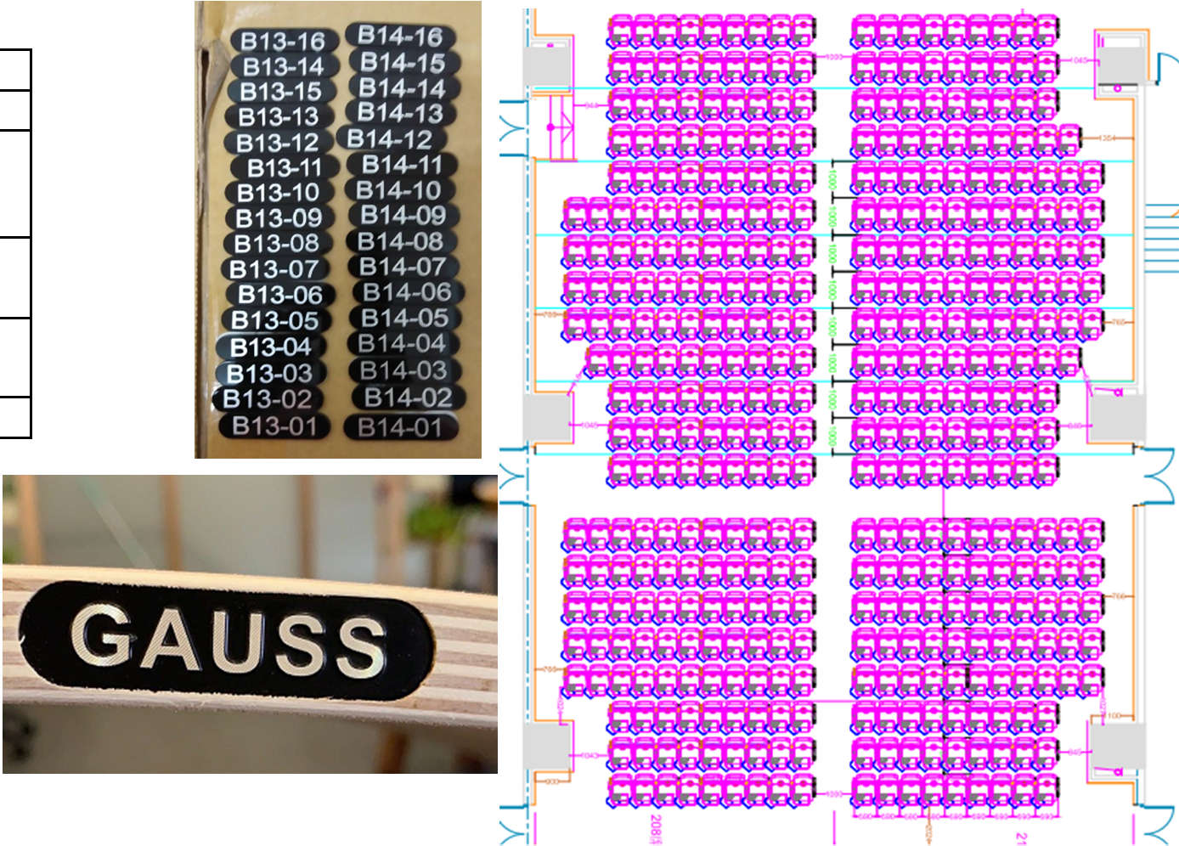
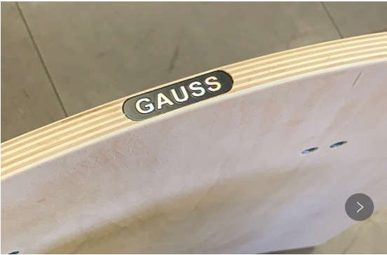
Xác nhận của khách hàng
D-1 | D-2 |  | D-3 |  | D-4 | D-5 |  | D-6 |  | D |  | D |  | D-7 | D-8 |  |  |  |  |  |  |  |  |  |  | D-15 |  | D-16 | D
 | C-2 |  | C-3 |  | C-4 | C-5 |  | C-6 |  | C |  | C |  | C-7 | C-8 |  |  |  |  |  |  |  |  |  |  | C-15 |  | C-16 | C | C | C-17 |  | C-18 |  | C-19 | C-20
 | B-2 |  | B-3 |  | B-4 | B-5 |  | B-6 |  | B |  | B |  | B-7 | B-8 |  |  |  |  |  |  |  |  |  |  | B-15 |  | B-16 | B | B | B-17 |  | B-18 |  | B-19 | B-20
A-1 | A-2 |  | A-3 |  | A-4 | A-5 |  | A-6 |  | A |  | A |  | A-7 | A-8 | A-9 |  | A-10 |  | A-11 | A-12 | A-13 |  | A-14 |  | A-15 |  | A-16 | A | A | A-17 |  | A-18 |  | A-19 | A-20
Z-1 | Z-2 |  | Z-3 |  | Z-4 | Y-5 |  | Y-6 |  | Z |  | Z |  | Z-7 | Z-8 | Z-9 |  | Z-10 |  | Z-11 | Z-12 | Z-13 |  | Z-14 |  | Z-15 |  | Z-16 | Z | Z | Z-17 |  | Z-18 |  | Z-19 | Z-20 | Z-21 |  | Z-22
Y-1 | Y-2 |  | Y-3 |  | Y-4 | Y-5 |  | Y-6 |  | Y |  | Y |  | Y-7 | Y-8 | Y-9 |  | Y-10 |  | Y-11 | Y-12 | Y-13 |  | Y-14 |  | Y-15 |  | Y-16 | Y | Y | Y-17 |  | Y-18 |  | Y-19 | Y-20 | Y-21 |  | Y-22
X-1 | X-2 |  | X-3 |  | X-4 | X-5 |  | X-6 |  | X |  | X |  | X-7 | X-8 | X-9 |  | X-10 |  | X-11 | X-12 | X-13 |  | X-14 |  | X-15 |  | X-16 | X | X | X-17 |  | X-18 |  | X-19 | X-20 | X-21 |  | X-22
W-1 | W-2 |  | W-3 |  | W-4 | W-5 |  | W-6 |  | W |  | W |  | W-7 | W-8 | W-9 |  | W-10 |  | W-11 | W-12 | W-13 |  | W-14 |  | W-15 |  | W-16 | W | W | W-17 |  | W-18 |  | W-19 | W-20 | W-21 |  | W-22
 | V-2 |  | V-3 |  | V-4 | V-5 |  | V-6 |  | V |  | V |  | V-7 | V-8 | V-9 |  | V-10 |  | V-11 | V-12 | V-13 |  | V-14 |  | V-15 |  | V-16 | V | V | V-17 |  | V-18 |  | V-19 | V-20 | V-21 |  | V-22
SỐ GHẾ TẠI TẦNG 2

1. Số ghế: Số ghế màu trắng trên nền đen.
2: Số ghế: Đánh số tại mặt cắt của ốp lưng gỗ
Cách viết số ghế: Ví dụ: A-3; A- 4....

 |  |  |  |  |  |  |  |  |  |  |  | 